Sheet1
Michal Sartakov at rudtp.pp.ru
Не забываем, что Measure Tool при вычислении со светом, отличным от D50, производит для координат XYZ хроматическую адаптацию по Брэдфорду к D50! |  |  |  |  |  |  |  |  |  | fluorescence component ISO 11475

D65 10gr | X | Y | Z | paper | L | 430 nm | x | y | Whiteness CIE |  | Alternative M1 | Alternative M2
M1 | 83.43 | 87.2 | 108.07 | Office | 94.4 | 110.2 | 0.29935414424 | 0.3128812343 | 129.57458629 | 35.4 | 137.26%
 |  |  |  | high
delta D65Brightness |  | 1.1
M2 | 80.95 | 86.1 | 95.01 |  |  |  | 0.30889872548 | 0.32855071358 | 94.200806533 |  |  | 99.79%

M1 | 88.62 | 92.35 | 106.99 | MWC | 96.9 | 106.2 | 0.30775107654 | 0.32070426448 | 114.70788915 | 26.7 | 118.38%
 |  |  |  | moderate
delta D65Brightness |  | 0.85
M2 | 86.71 | 91.5 | 97.01 |  |  |  | 0.31505704527 | 0.33246130368 | 88.026147518 |  |  | 90.84%

M1 | 85.25 | 89.85 | 98.71 | pap 6225 | 95.9 | 93.5 | 0.31134728461 | 0.3281472554 | 96.677838136 | 10.1 | 100.81%
 |  |  |  | low
delta D65Brightness |  | 0.34
M2 | 84.56 | 89.51 | 95.08 |  |  |  | 0.31417425228 | 0.33256548393 | 86.565275497 |  |  | 90.27%

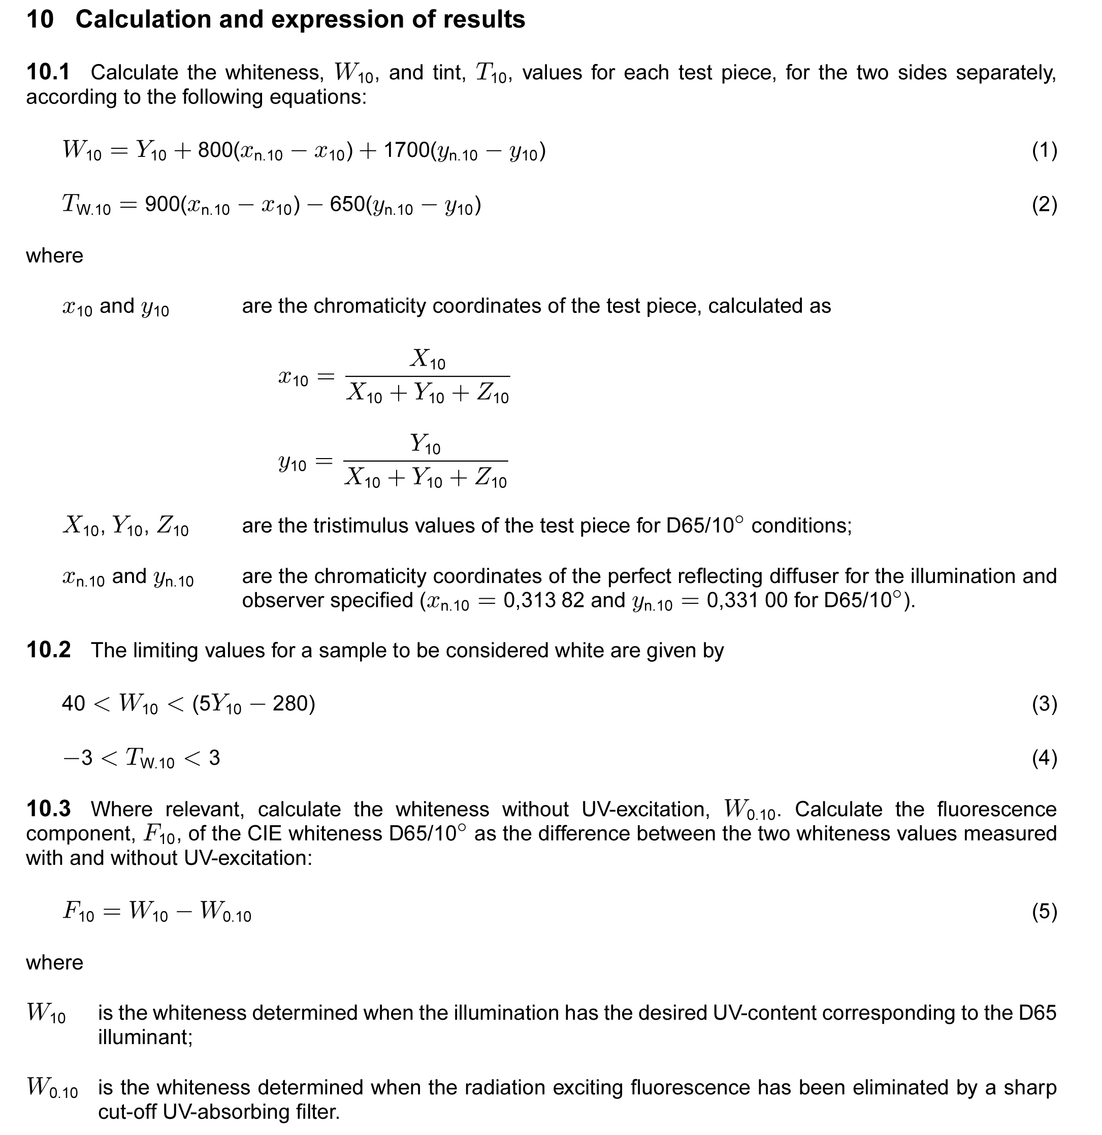

 |  |  |  |  |  |  | ref цветности идеального отражающего рассеивателя по ISO 11475

 |  |  |  |  |  |  | xn and yn – the chromaticity coordinates for CIE standard illuminant

 |  |  |  |  |  |  |  | C 2° | D50 2° | D65 2° | C 10° | D50 10° | D65 10°
 |  |  |  |  |  |  | xn | 0.3101 | 0.3457 | 0.3127 | 0.3104 | 0.3477 | 0.31382
 |  |  |  |  |  |  | yn | 0.3161 | 0.3585 | 0.329 | 0.3191 | 0.3595 | 0.331

